상품제안서
다용도 여행용 욕실 파우치 GT301 | 상품코드: F10060

 |  |  |  |  |  |  | 02-412-0044 | www.easy1.co.kr
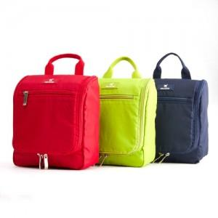 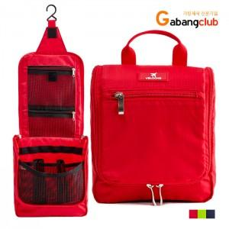 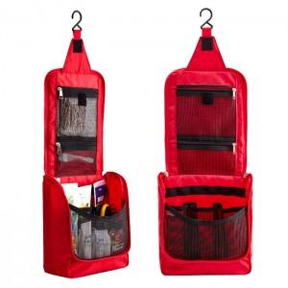

【상세/제작정보】 | <p>*네이비 품절입니다.</p>

【인쇄/포장옵션】 | 실크 / 비규격미포장

【공급단가】 | 수량 | 100~ | 500~ | 1,000~ | 2,000~ | 3,000~
*VAT별도 | 단가 | 4,620원 | 4,450원 | 4,290원 | 4,120원 | 3,960원

【상품 URL】 | https://dev.easy1.co.kr:443/src/goods_detail.php?gdno=10060

